Баг-репорты (регрессионное тест
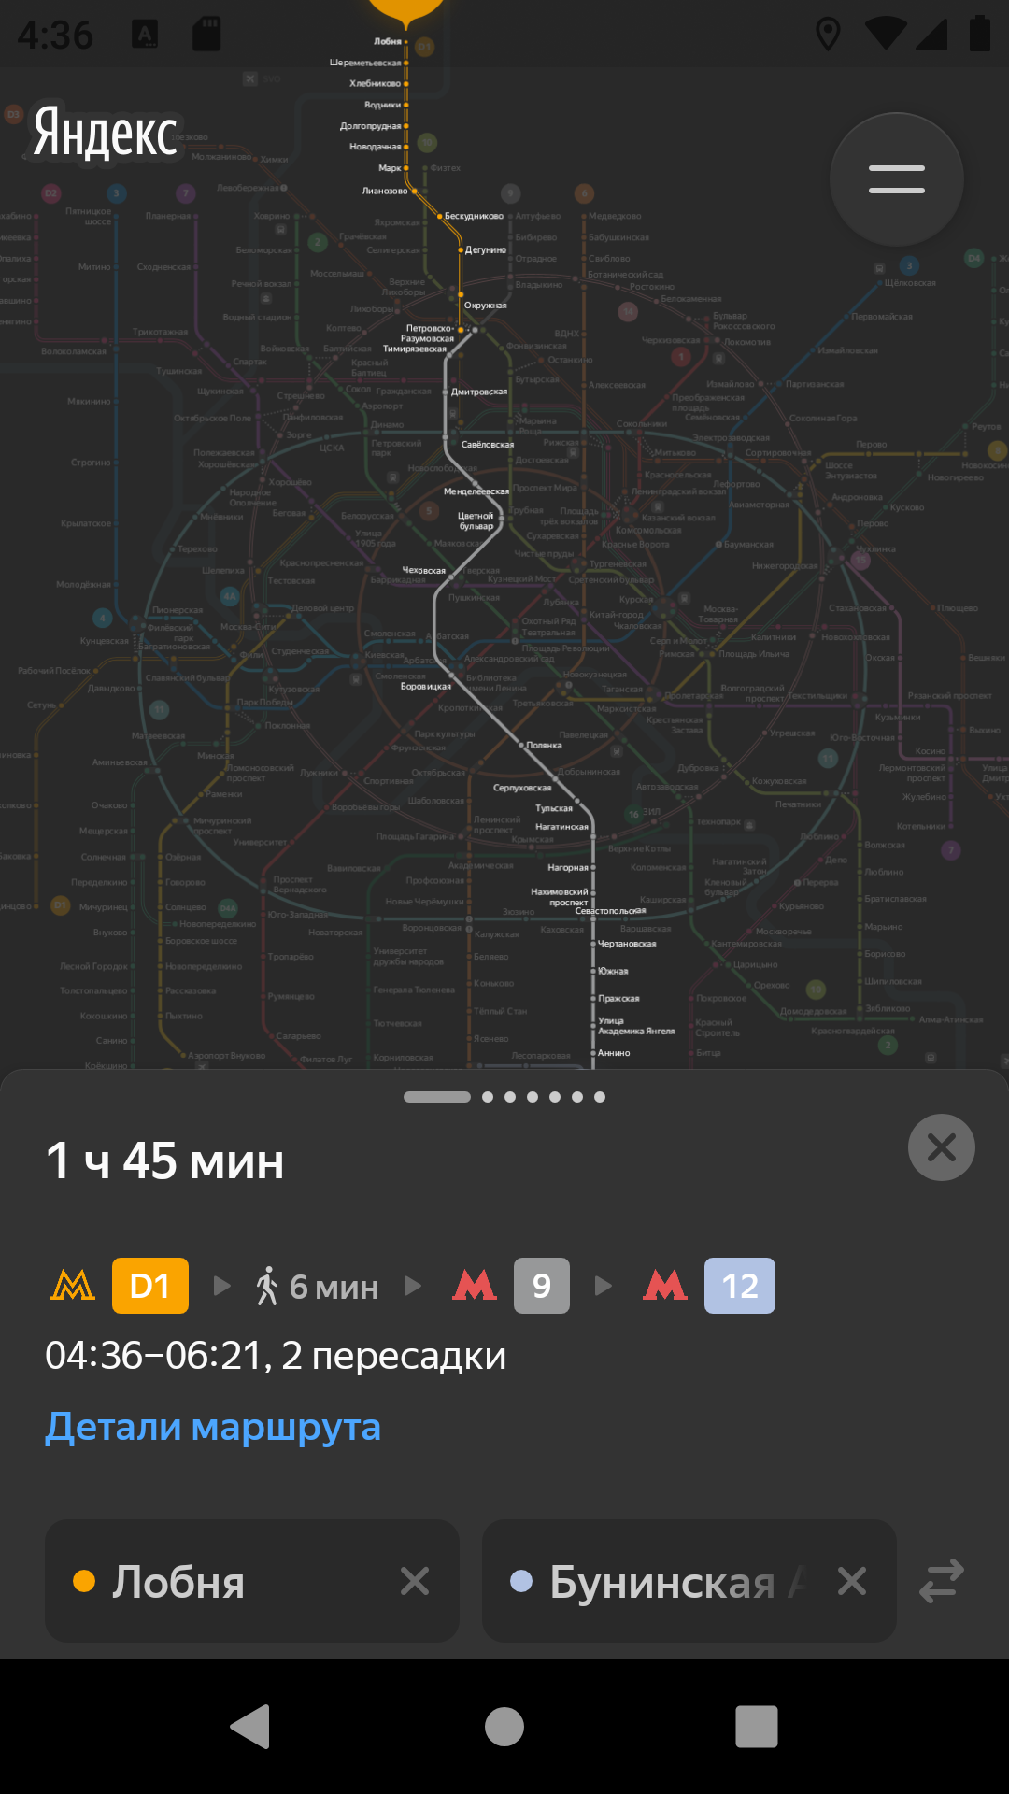
ID | Название БР | Приоритет | Статус | Предусловия | Шаги воспроизведения | Ожидаемый результат | Фактический результат | Окружение | Примечания
Р1 | При нажатии на станцию и перемещении фокуса на другую станцию окно карточки станции не открывается, в ней отображается информация о той станции, которую нажимал до этого, происходит выбор станции для построения маршрута при выбранной в настройках функции "Выбирать станции касанием" | Стандартный | Открыт | 1. Открыть приложение Яндекс Метро 2. Нажать лонг-тапом на станцию Красносельская | 1. Переместить фокус на станцию Тургеневская | Окно карточки станции остаётся открытым, в ней отображается информация о той станции, на которую сместился фокус. | Окно карточки станции остаётся открытым. Станция, на которую сместился фокус встает в поле "Откуда" в окно "Построение маршрута", карточка информации о станции не открывается | Honor 8, ОС Android 9.0 Pie 1080×1920 Диагогаль 5,5 эмулятор Версия приложения 3.6
Р2 | При нажатии в приложении на карте на станцию при помощи короткого тапа открывается окно карточки станции с кнопками «Отсюда» и «Сюда» при отключенной в настройках функции "Выбор станции касанием" | Стандартный | Открыт | 1. Открыть приложение Яндекс Метро | 1. Нажать коротким тапом на станция Красносельская | При нажатии на станцию при помощи короткого тапа окно карточки станции с кнопками «Отсюда» и «Сюда» не открывается | При нажатии на станцию при помощи короткого тапа открывается окно карточки станции с кнопками «Отсюда» и «Сюда». | Honor 8, ОС Android 9.0 Pie 1080×1920 Диагогаль 5,5 эмулятор Версия приложения 3.6 |  | 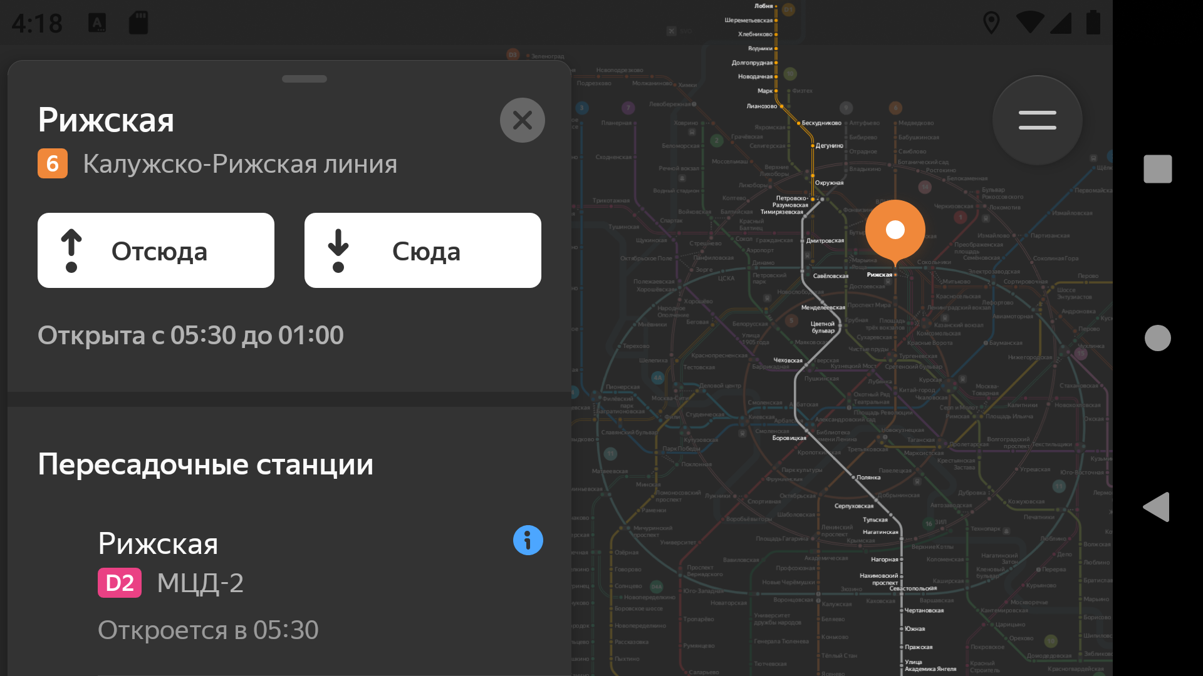
Р3 | При построении длинного маршрута от станции Лобня до станции Бунинская аллея, маршрут не вписывается в отведённую область экрана на карте. | Стандартный | Открыт | 1. Открыть приложение Яндекс Метро | 1. В поле "Откуда" ввести станцию Лобня 2. В поле "Куда" ввести станцию Бунинская аллея | Построенный маршрут вписывается в отведённую область экрана на карте. | Построенный маршрут не вписывается в отведённую область экрана на карте, часть маршрута перекрывается окном "Информация о маршруте" в портретной ориентации и выходит за пределы видимого экрана в ландшафтной ориетации | Honor 8, ОС Android 9.0 Pie 1080×1920 Диагогаль 5,5 эмулятор Версия приложения 3.6 | Ландшафтная ориентация |  | Портретная ориентация
Р4 | Карточка станции не сохраняет своё положение при переходе из портретной ориентации в альбомную и обратно: разворачивается до среднего положения | Стандартный | Открыт | 1. Открыть приложение Яндекс Метро | 1. Нажать лонг-тапом на станцию Охотный ряд 2. Померять ориентацию экрана на ландшафтную 3. Поменять ориентацию экрана на портретную | Карточка станции сохраняет своё положение при переходе из портретной ориентации в альбомную и обратно | Карточка станции не сохраняет своё положение при переходе из портретной ориентации в альбомную и обратно: разворачивается до среднего положения при переходе из портерной в ландшафтную ориентацию и сохраняет это положение при переходе обратно | Honor 8, ОС Android 9.0 Pie 1080×1920 Диагогаль 5,5 эмулятор Версия приложения 3.6
Р5 | Карточка настроек не сохраняет своё положение при переходе из портретной ориентации в альбомную и обратно: возвращается к началу | Стандартный | Открыт | 1. Открыть приложение Яндекс Метро | 1. Нажать лонг-тапом на станцию Охотный ряд 2. Померять ориентацию экрана на ландшафтную 3. Поменять ориентацию экрана на портретную | Карточка настроек сохраняет своё положение при переходе из портретной ориентации в альбомную и обратно | Карточка настроек не сохраняет своё положение при переходе из портретной ориентации в альбомную и обратно: разворачивается до начального положения при переходе из портерной в ландшафтную ориентацию и сохраняет это положение при переходе обратно | Honor 8, ОС Android 9.0 Pie 1080×1920 Диагогаль 5,5 эмулятор Версия приложения 3.6 | 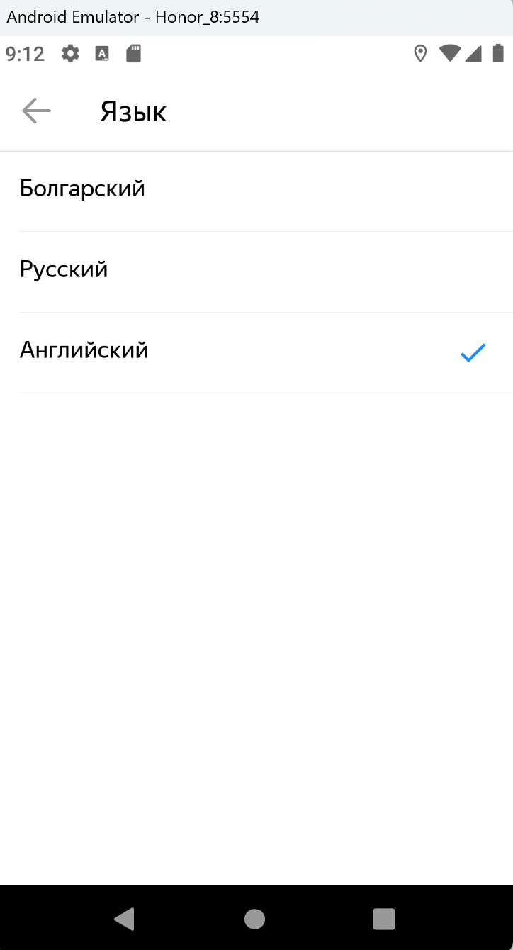
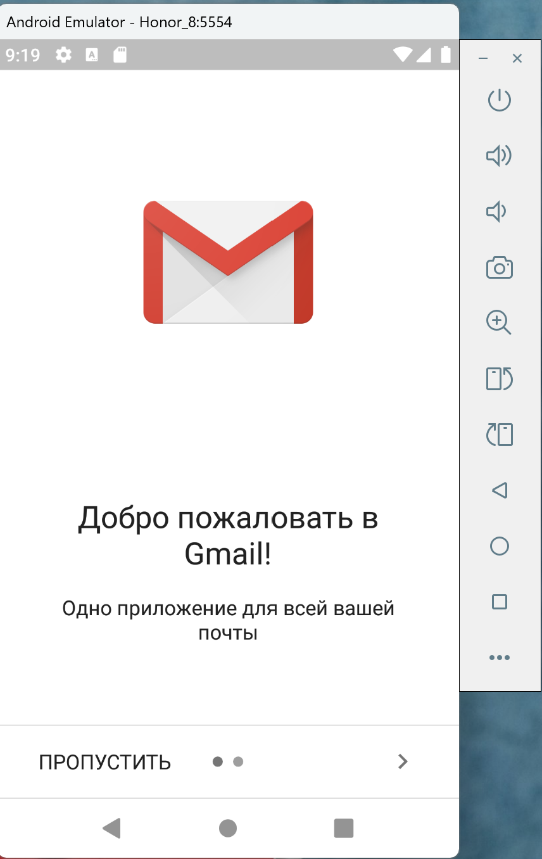
Р6 | Пользователю доступно 38 городов вместо 36 из списка в требованиях | Критический | Открыт | 1. Открыть приложение Яндекс Метро 2. Зайти в настройки | 1. Нажать на поле Город | К выбору доступно 36 городов из списка требований | Пользователю доступно на выбор 38 городов | Honor 8, ОС Android 9.0 Pie 1080×1920 Диагогаль 5,5 эмулятор Версия приложения 3.6
Р7 | Доступны немецкий, турецкий, азербайджанский, болгарский и другие языки при выборе городов из списка | Критический | Открыт | 1. Открыть приложение Яндекс Метро 2. Зайти в настройки | 1. Нажать на поле Город 2. Выбрать город София 3. Зайти в поле Язык схемы | Доступны два языка на выбор: русский и английский | Доступны три языка на выбор: русский, английский и болгарский | Honor 8, ОС Android 9.0 Pie 1080×1920 Диагогаль 5,5 эмулятор Версия приложения 3.6 | ддоступен дополнительный язык
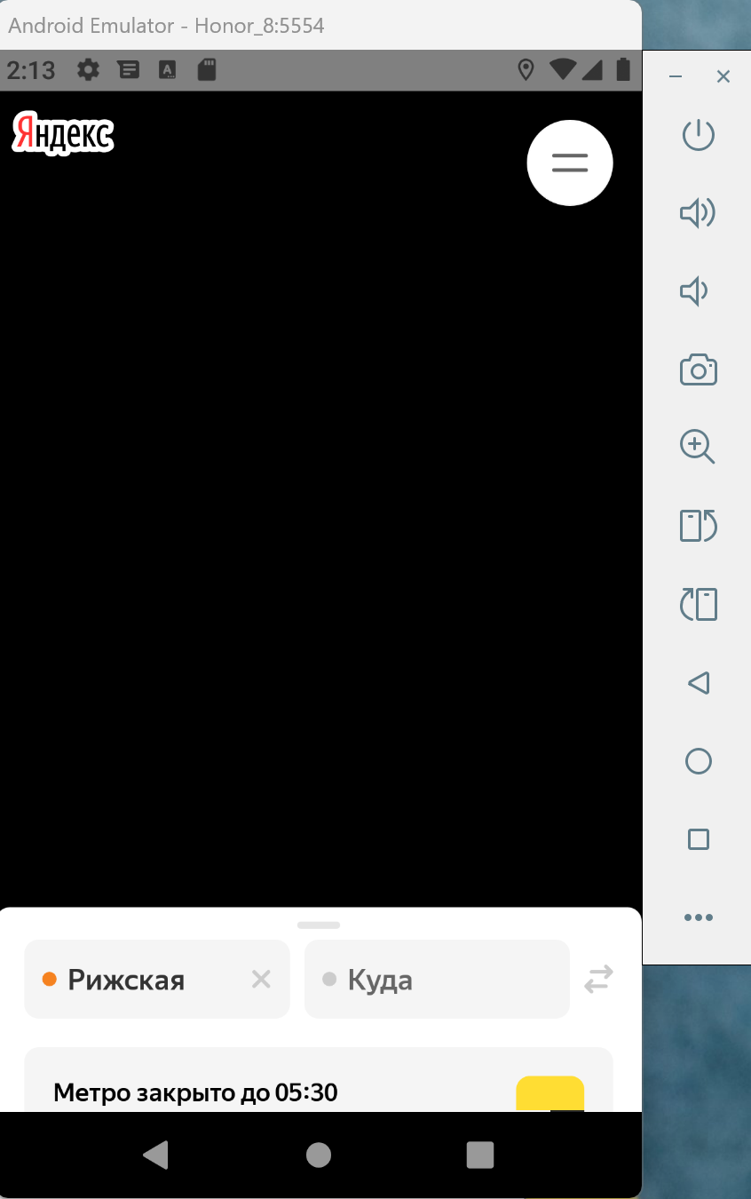
Р8 | При выборе в настройках в поле "Тёмная тема" - Автоматически, не проиходит изменения темы на тёмную в вечернее и ночное время суток | Стандартный | Открыт | 1. Открыть приложение Яндекс Метро 2. Зайти в настройки | 1. Выбрать поле Темная тема 2. Выбрать пункт Автоматически 3. Проверять с 18:00 до 6:00, время мск. | Тема меняется автоматически: со светлой на тёмную в 18:00, с тёмной на светлую в 6:00 | Тема не меняется, остается светлой | Honor 8, ОС Android 9.0 Pie 1080×1920 Диагогаль 5,5 эмулятор Версия приложения 3.6
Р9 | Вместо открытия страницы WebView в браузере открывается приложение Gmail | Критический | Открыт | 1. Открыть приложение Яндекс Метро 2. Зайти в настройки | 1. Нажать ссылку Обратная связь | Открывается окно службы поддержки | Открывается окно почты Gmail | Honor 8, ОС Android 9.0 Pie 1080×1920 Диагогаль 5,5 эмулятор Версия приложения 3.6 | при переходе по ссылке выходит окно:
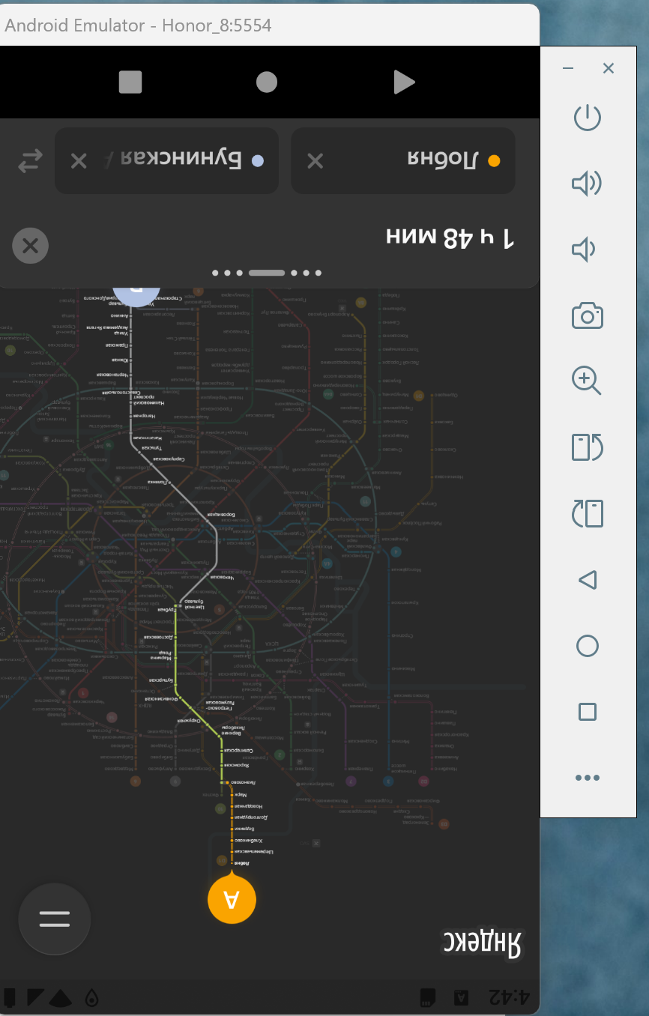
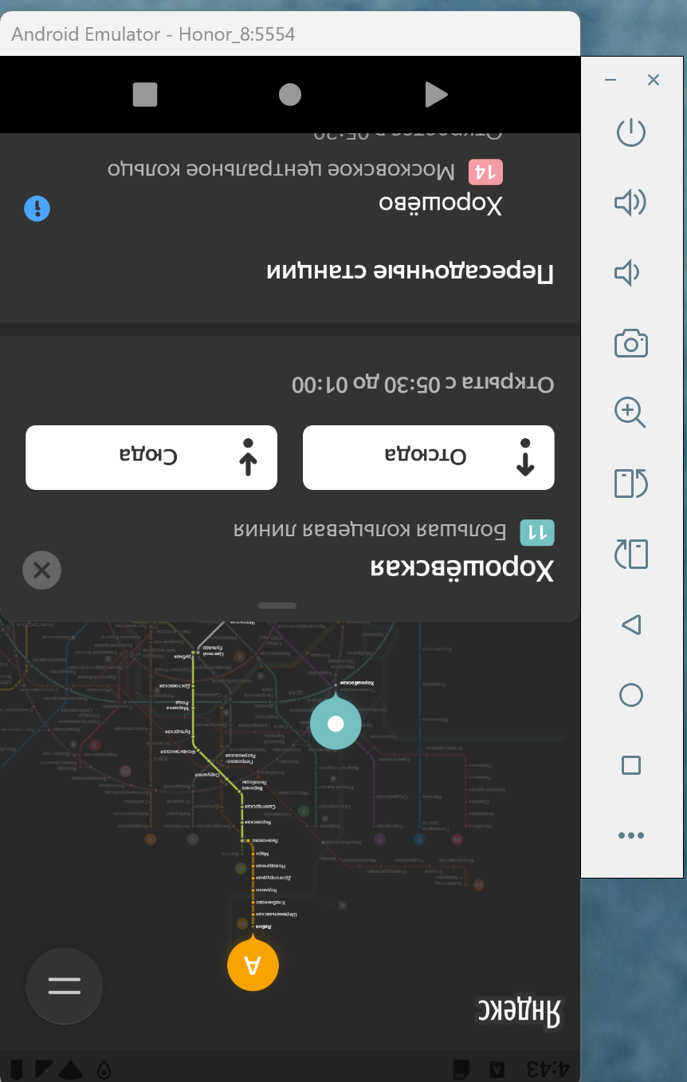
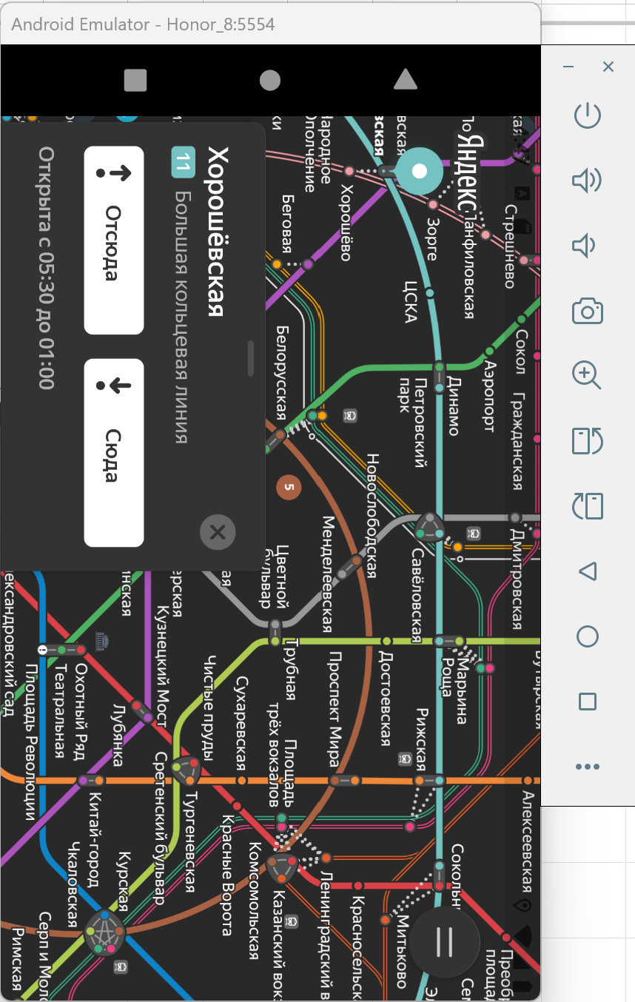
Р10 | Плававющая ошибка. Если заблокировать и затем разблокировать экран, приложение зависает, экран становится черным | Блокирующий | Открыт | 1. Открыть приложение Яндекс Метро 2. В поле "Откуда" ввести станцию Рижская | 1. Нажать кнопку блокировки экрана, чтобы заблокировать его 2. Нажать кнопку блокировки экрана, для разблокировки | Приложение работает в прежнем режиме, карта отображается, настройки сохранены | Приложение зависает, экран становится черным, остается открытым только окно изменения маршрута | Honor 8, ОС Android 9.0 Pie 1080×1920 Диагогаль 5,5 эмулятор Версия приложения 3.6 | после разблокировки:
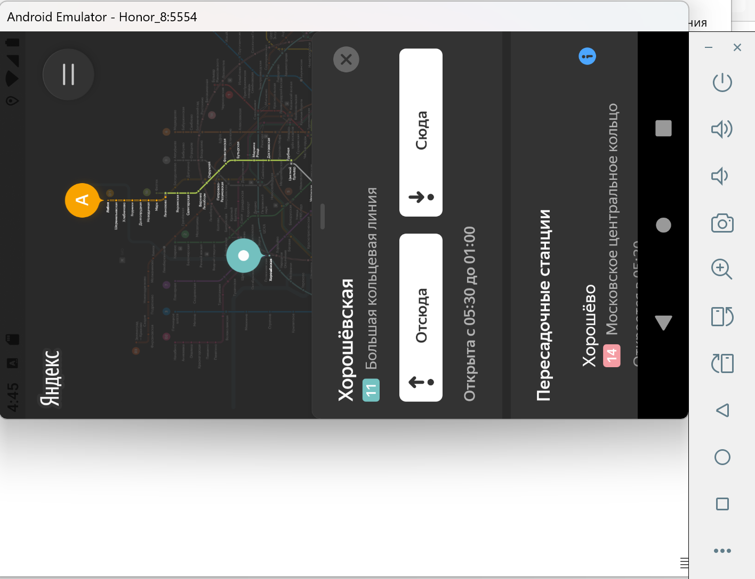
Р11 | Уведомление об ошибке не появляется, приложение продолжает работать при переводе устройства в авиарежим. | Критический | Открыт | 1. Открыть приложение Яндекс Метро 2. В поле "Откуда" ввести станцию Рижская | 1. Перевести устройство в Авиарежим 2. Выбрать в поле "Куда" станцию Охотный ряд | Появляется уведомление об ошибке, приложение не работает | Приложение продолжает работать, уведомление об ошибке не отображается | Honor 8, ОС Android 9.0 Pie 1080×1920 Диагогаль 5,5 эмулятор Версия приложения 3.6
Р12 | Плавающая ошибка. Не происходит переход с ландшафтной ориентации обратно на портретную при включенной функции "Автоповорот". Приложение вылетает | Блокирующий | Открыт | 1. Открыть приложение Яндекс Метро в портретной ориентации 2. В поле "Откуда" ввести станцию Лобня 3. В поле "Куда" ввести станцию Бунинская аллея | 1. Перевернуть устройство в ландшафтную ориентацию 2. Вернуть устройство обратно в портретную ориентацию | Приложение переходит с ландшафтной ориентации в портретную, работает в нормальном режиме | Приложение периодически остается в ландшафтной ориентации, подвисает, проиходит периодический "вылет" из приложения | Honor 8, ОС Android 9.0 Pie 1080×1920 Диагогаль 5,5 эмулятор Версия приложения 3.6 | Вероятнее всего глючит эмулятор, так как на записи видео через ADB все выглядит нормально, а по факту так:
Р13 | При смене ориентации масштаб карты возврашается к начальному | Стандартный | Открыт | 1. Открыть приложение Яндекс Метро 2. В поле "Откуда" ввести станцию Нагорная 3. В поле "Куда" ввести станцию Улица Горчакова | 1. Перевернуть устройство в ландшафтную ориентацию | Масштаб, выбранный пользователем, сохранился | Масштаб вернулся к начальному | Honor 8, ОС Android 9.0 Pie 1080×1920 Диагогаль 5,5 эмулятор Версия приложения 3.6

